матрица для маленькой выборки
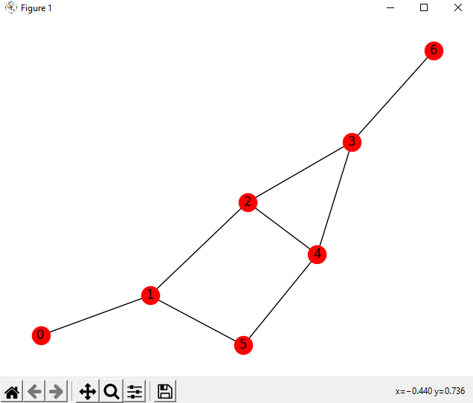
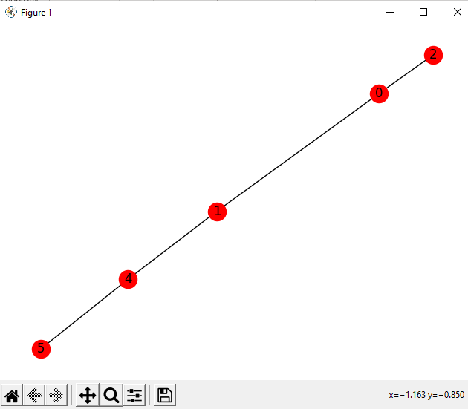
Исходные графы:

 |  |  |  |  |  |  |  |  |  |  |  |  |  |  | Определение цикла в документации:

 |  |  |  |  |  |  |  |  |  |  |  |  |  |  | 1 характ | степень вершины
 |  |  |  |  |  |  |  |  |  |  |  |  |  |  | 2 характ | максимум куда можно попасть из данной вершины ОБХОДОМ В ГЛУБИНУ
 |  |  |  |  |  |  |  |  |  |  |  |  |  |  | 3 характ | Длина максимального цикла
 |  |  |  |  |  |  |  |  |  |  |  |  |  |  | 4 характ | Количество циклов для заданной вершины
1) Просто данные которые получила сразу после вывода всех характеристик
1 характ | 2 характ | 3 характ | 4 характ | и так далее по каждой вершине
1 | 7 | 2 | 4 | 3 | 7 | 2 | 4 | 3 | 7 | 2 | 4 | 2 | 7 | 2 | 4 | 3 | 7 | 2 | 4 | 3 | 7 | 2 | 4 | 1 | 7 | 2 | 4
2 | 5 | 0 | 2 | 5 | 0 | 1 | 5 | 0 | 2 | 5 | 0 | 1 | 5 | 0 | 0 | 0 | 0 | 0 | 0 | 0 | 0 | 0 | 0 | 0 | 0 | 0 | 0
2) Убрала столбцы с одинаковым элементом
1 | 7 | 2 | 4 | 3 | 7 | 2 | 4 | 3 | 7 | 2 | 4 | 2 | 7 | 2 | 4 | 3 | 7 | 2 | 4 | 3 | 7 | 2 | 4 | 1 | 7 | 2 | 4
2 | 5 | 0 | 2 | 5 | 0 | 1 | 5 | 0 | 2 | 5 | 0 | 1 | 5 | 0 | 0 | 0 | 0 | 0 | 0 | 0 | 0 | 0 | 0 | 0 | 0 | 0 | 0
3) Оставила только уникальные столбцы
1 | 1 | 2 | 2 | 2 | 3 | 3 | 4 | 4 | 4 | 7 | 7 | 7
0 | 2 | 0 | 1 | 5 | 0 | 5 | 0 | 2 | 5 | 0 | 2 | 5
4) Матрица X транспонированная на X
1 | 1 | 2 | 2 | 2 | 3 | 3 | 4 | 4 | 4 | 7 | 7 | 7
1 | 5 | 2 | 4 | 12 | 3 | 13 | 4 | 8 | 14 | 7 | 11 | 17
2 | 2 | 4 | 4 | 4 | 6 | 6 | 8 | 8 | 8 | 14 | 14 | 14
2 | 4 | 4 | 5 | 9 | 6 | 11 | 8 | 10 | 13 | 14 | 16 | 19
2 | 12 | 4 | 9 | 29 | 6 | 31 | 8 | 18 | 33 | 14 | 24 | 39
3 | 3 | 6 | 6 | 6 | 9 | 9 | 12 | 12 | 12 | 21 | 21 | 21
3 | 13 | 6 | 11 | 31 | 9 | 34 | 12 | 22 | 37 | 21 | 31 | 46
4 | 4 | 8 | 8 | 8 | 12 | 12 | 16 | 16 | 16 | 28 | 28 | 28
4 | 8 | 8 | 10 | 18 | 12 | 22 | 16 | 20 | 26 | 28 | 32 | 38
4 | 14 | 8 | 13 | 33 | 12 | 37 | 16 | 26 | 41 | 28 | 38 | 53
7 | 7 | 14 | 14 | 14 | 21 | 21 | 28 | 28 | 28 | 49 | 49 | 49
7 | 11 | 14 | 16 | 24 | 21 | 31 | 28 | 32 | 38 | 49 | 53 | 59
7 | 17 | 14 | 19 | 39 | 21 | 46 | 28 | 38 | 53 | 49 | 59 | 74

